Sheet1
序号 | QAD | 产品名称 | 自制/委外 | 产品需求单位 | 变化点
 |  |  |  |  | 需更改的单件/工装 | 产品图号 | 产品名称 | 数量 | 设备厂家 | 变化说明 | 变化点 | 变更费用 | 时间
1 | SLT0010403 | 统帅2080驾驶员靠背上骨架焊接总成 | 自制 | 河北工厂 | 总成焊胎 | SLT0010403-JJ-01-1 | 驾驶员靠背上骨架焊接总成一序焊胎 | 1 | 鹏宇兴业 | 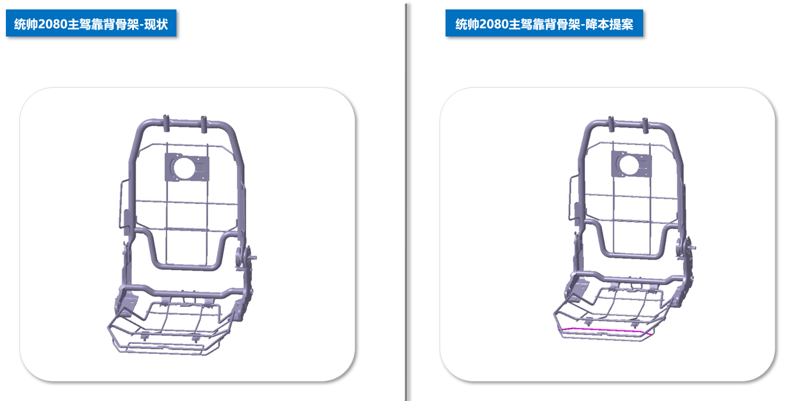 | 更改
2 |  |  |  |  |  | SLT0010403 | 驾驶员靠背上骨架焊接总成焊胎 | 1 | 鹏宇兴业 | 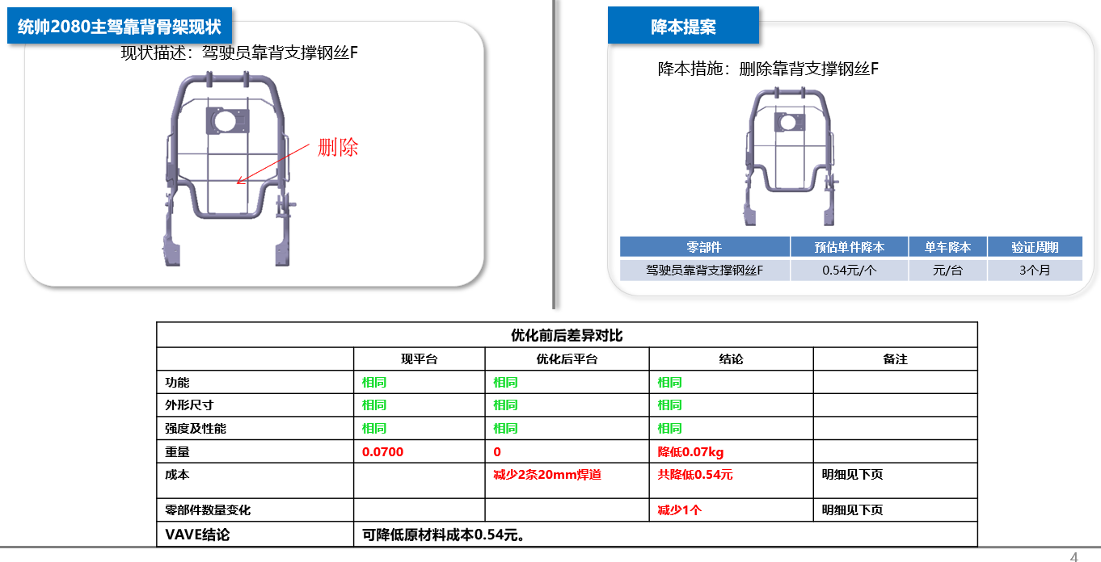 | 更改
3 |  |  |  |  | 产品单件 | SLT0002667 | 驾驶员靠背支撑钢丝F | 1 | 海兴中盛 |  | 取消 | 驾驶员靠背支撑钢丝F为单件供货，取消后降本0.69元； 此钢丝检具费：1500元
4 |  |  |  |  | 产品单件 | SLT0002564 | 驾驶员靠背支撑焊接总成 | 1 | 海兴中盛 | 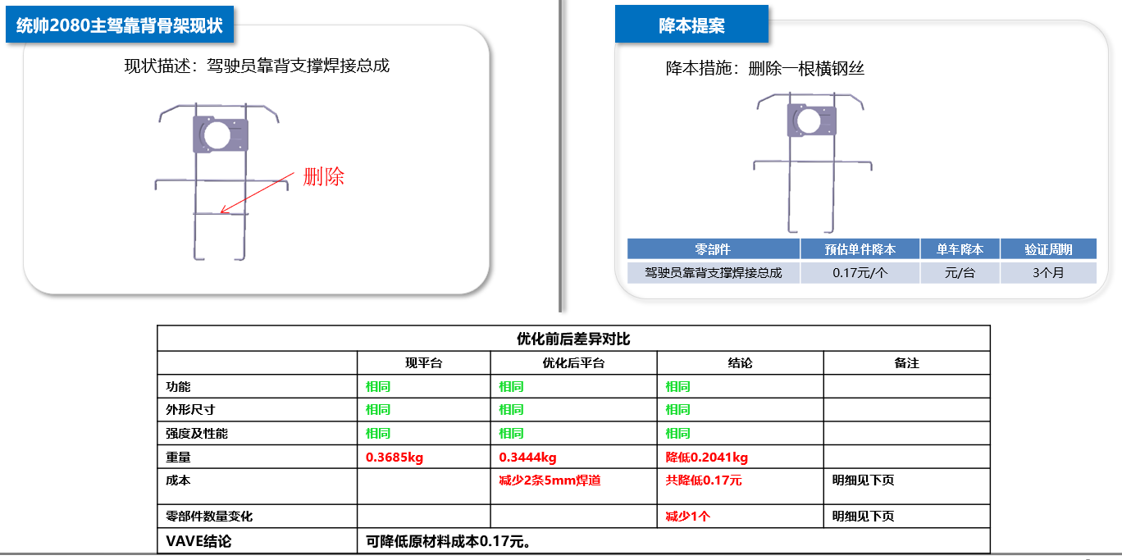 | 1.钢丝焊胎修改 2.取消一根6801664X2001A横钢丝 3.海兴中盛供应的是SHT002553驾驶员靠背支撑钢丝总成 | 6801664X2001A横钢丝删除后降本0.17元 焊胎不进行修改
5 |  |  |  |  | 产品单件 | SLT0002415 | 驾驶员座垫框架总成 | 1 | 海兴中盛 | 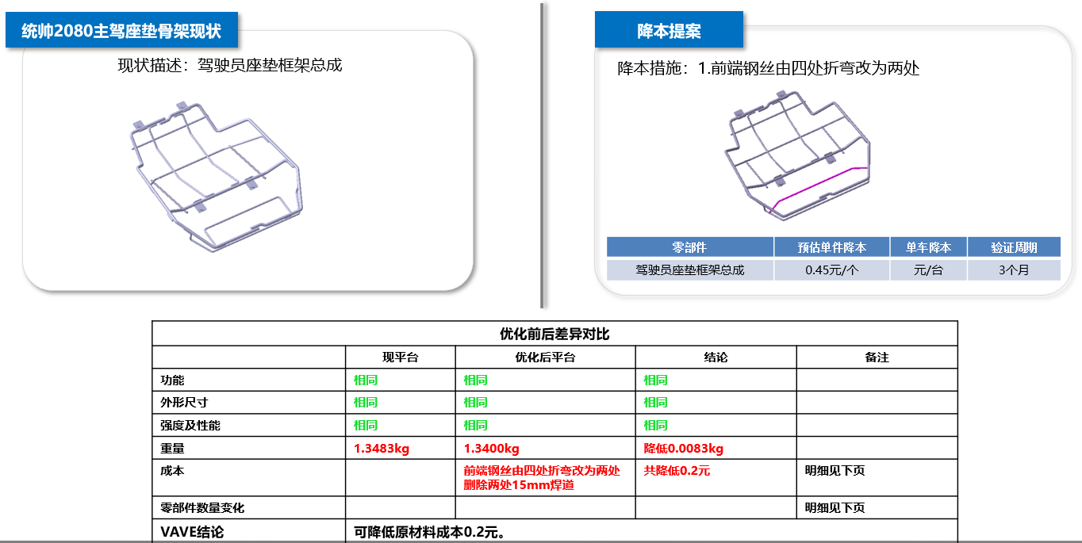 | 1.钢丝焊胎修改 2.更改6801231X2001A驾驶员座垫面套前固定钢丝 | 前端钢丝设变后材料费降本0.045元， 焊胎需做修改，修改费预计500元 | 5天
6 | SLT0010351 | 统帅2080副驾靠背骨架焊接总成 | 自制 | 河北工厂 | 总成焊胎 | SLT0010351-JJ-01 | 副驾靠背总成 | 1 | 鹏宇兴业 | 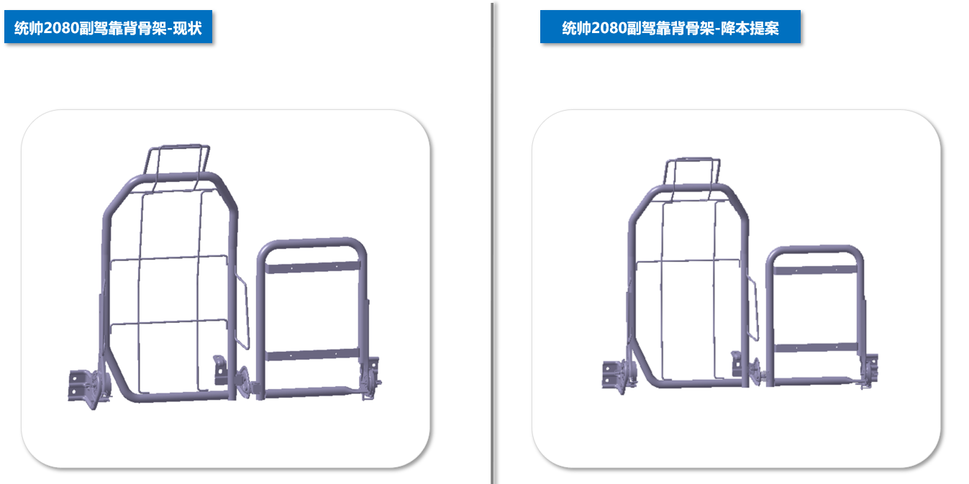 | 更改
7 |  |  |  |  | 产品单件 | SLT0010439 | 副驾靠背支撑焊接总成 | 1 | 海兴中盛 | 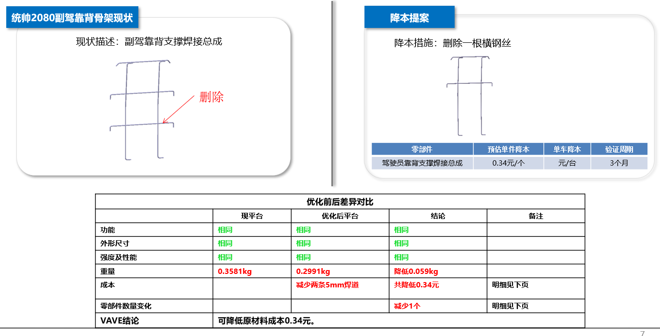 | 1.钢丝焊胎修改 2.取消一根SLT0010441副驾靠背横支撑钢丝B | 删除一根SLT0010441副驾靠背横支撑钢丝B，降本0.45元， 焊胎不进行修改
8 | SLT0010579 | 统帅1880副驾靠背骨架焊接总成 | 自制 | 河北工厂 | 总成焊胎 | SLT0010579-JJ-01 | 副驾靠背骨架焊接总成焊胎 | 1 | 鹏宇兴业 | 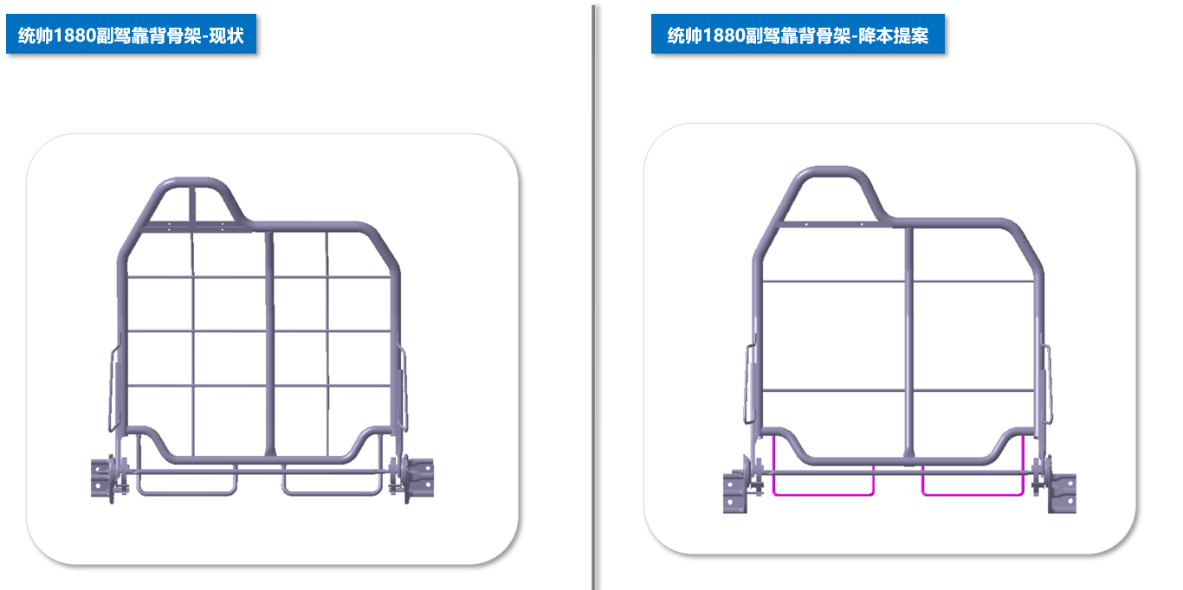 | 更改
9 |  |  |  |  | 产品单件 | SLT0010647 | 副驾靠背支撑钢丝焊接总成 | 1 | 海兴中盛 | 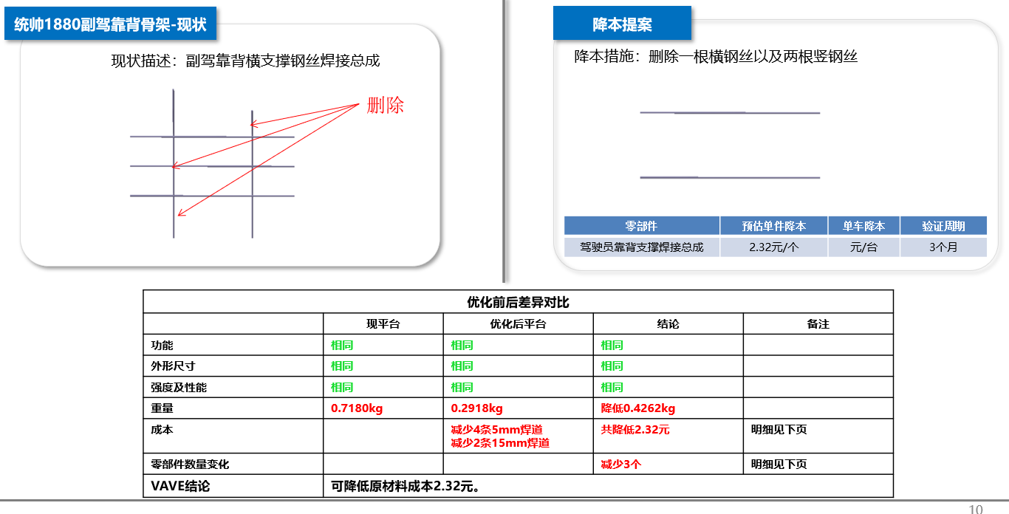 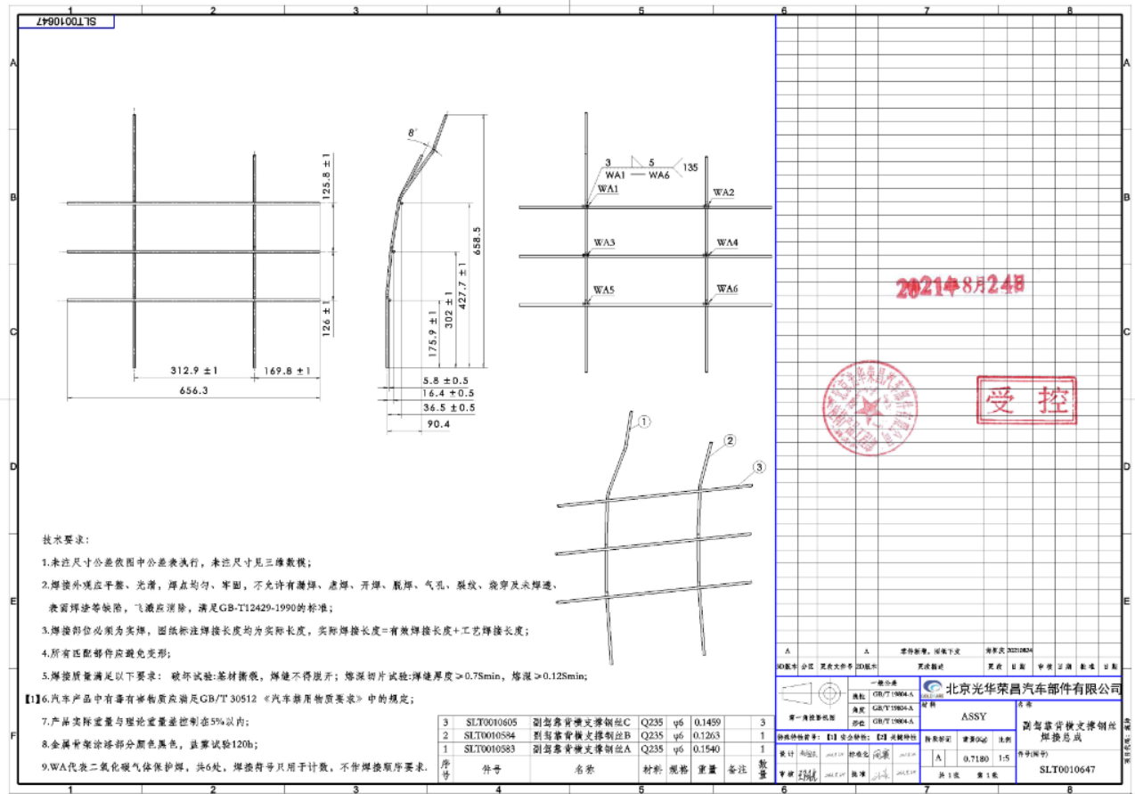 | 1.总成取消两个钢丝，成单件供货（供货产品代号为SLT0010583和SLT0010594取消，SLT0010605原来使用后3根，现使用两根并单独供货） 2.海兴中盛的焊胎也取消使用 | 副驾靠背支撑钢丝焊接总成价格协议为9.47元；改为2根直钢丝供货，预计3.8元，降本5.67元； 焊胎费用：1500元
10 |  |  |  |  | 产品单件 | SLT0010587 | 下管左焊接钢丝 | 1 | 海兴中盛 | 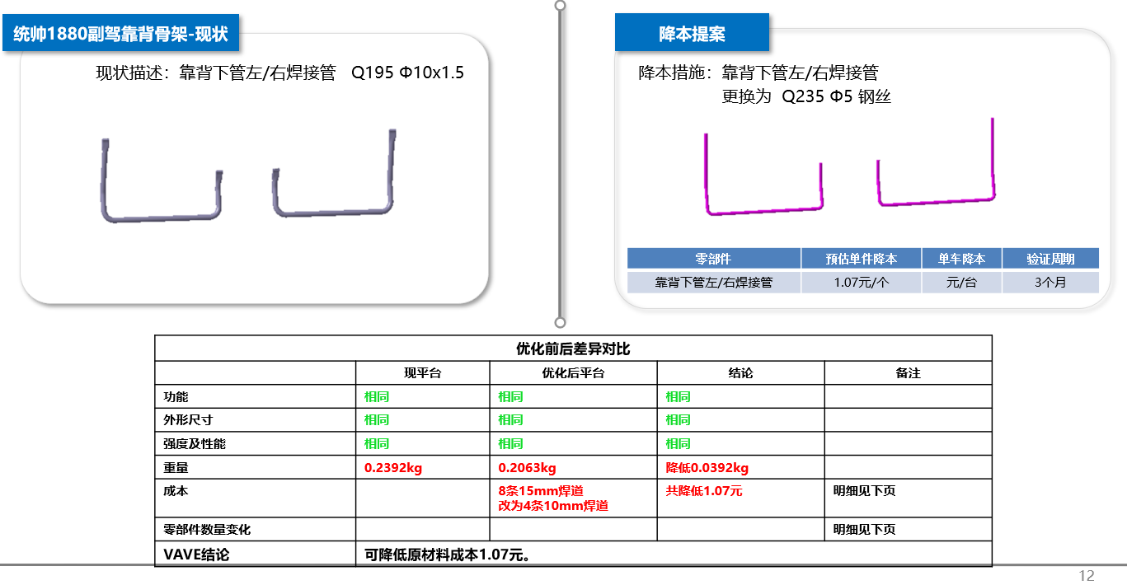 | 更改 | 圆管改为φ5钢丝，重量降低0.0392Kg，材料费降本0.22元，取消压扁降本0.07元；共降本0.29元； 冲压模具费：3000元 | 5天
11 |  |  |  |  | 产品单件 | SLT0010639 | 下管右焊接钢丝 | 1 | 海兴中盛 |  | 更改 | 圆管改为φ5钢丝，重量降低0.0392Kg，材料费降本0.22元，取消压扁降本0.07元；共降本0.29元； 冲压模具费：3000元 | 5天

